Script
KỊCH BẢN QUAY VIDEO DEMO

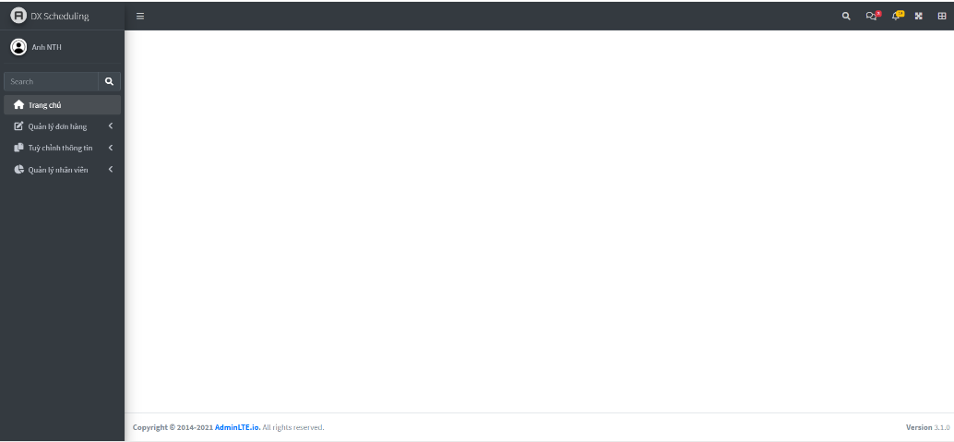
STT | Script tiếng anh | Script | Screen
1 | DX Scheduling is a web-based application for logistics companies that offers warehouse rental service. DX Scheduling helps automates the calculation of schedules for outbound process of these types of companies, in particularly, scheduling for order preparation and scheduling for order transportation. The ultimate goal for scheduling is to optimize the total cost and total time spent for these orders. The user of this system shall be managers, employees with administrative roles in the warehouse rental service logistics companies | DX Scheduling là một ứng dụng web với đối tượng sử dụng là các công ty cung cấp dịch vụ cho thuê kho logistics. DX Scheduling giúp tự động hóa được việc lập lịch cho quy trình outbound của doanh nghiệp, cụ thể là lập lịch cho việc sắp xếp chuẩn bị đơn hàng xuất kho và vận chuyển đơn đến các địa điểm được hẹn, sử dụng thuật toán di truyền với mục đích tối ưu chi phí và thời gian mà doanh nghiệp phải bỏ ra. Người dùng của hệ thống là các quản lý trong các doanh nghiệp cung cấp dịch vụ cho thuê kho và vận chuyển logisitcs
2 | The core of the application lies in this part, "Order management". Here we have several menu options: Inbound orders, Outbound order scheduling, Order transportation scheduling. The data for "Inbound order" can be set up using 3 ways: 1. User imports excel files containing data to DX scheduling, and the system will synchronize the newly imported data to its database 2. User uses given APIS to send data to the system. 3. The system also provides a screen if user wants to input data manually. This is an example of the imported data to the system, with all necessary informations | Phần quan trọng nhất của ứng dụng nằm trong mục Quản lý đơn hàng, ở đây chúng ta có các phần Đơn nhập, Lập lịch xử lý xuất đơn, Lập lịch vận chuyển. Thông tin Đơn nhập có thể được đưa vào hệ thống thông qua 3 cách: 1. Người dùng import file excel chứa dữ liệu lên DX Scheduling, và hệ thống sẽ đồng bộ lên cơ sở dữ liệu 2. Người dùng sử dụng API được cung cấp bởi DX Scheduling để gửi dữ liệu 3. Người dùng sử dụng giao diện có sẵn để nhập liệu Đây là ví dụ một đơn hàng đã được đồng bộ lên hệ thống | 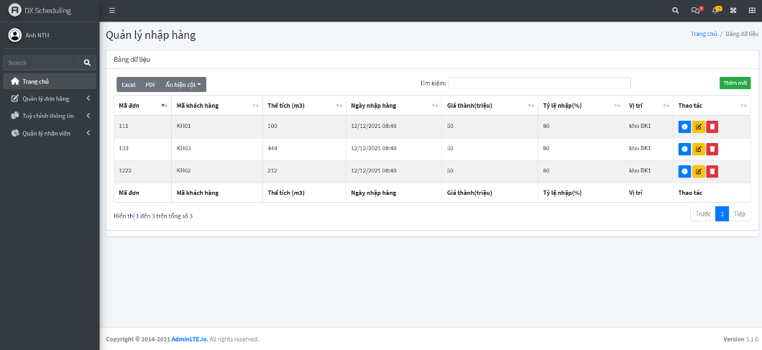
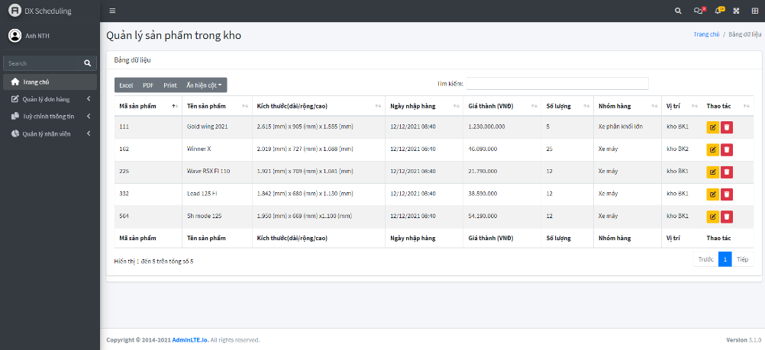
5 | User can also view detailed information of the order, which consists of all products in that order, their size, price, type of goods and status. | Đây là một ví dụ chi tiết đơn hàng, trong đó sẽ có danh sách các sản phẩm trong đơn cùng thông tin như kích thước, giá thành, nhóm hàng và trạng thái. Sau khi đơn hàng nhập được xác nhận và được nhập kho, các sản phẩm trong đơn sẽ được nhập liệu vào hệ thống. | 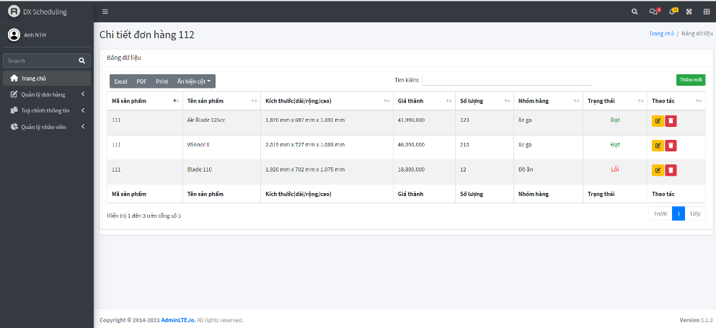
6 | User can view all products currently stored in all warehouse by redirecting to these menu. | Để có thể thấy được toàn bộ các sản phẩm trong kho, người dùng di chuyển đến mục Tùy chỉnh thông tin, Thông tin sản phẩm để thấy được danh sách sản phẩm
3 | One of the most important data that is needed for the optimization process is the information of the employees. Here, we can see that each employee is graded based on their level of experience: Expert, Engineer, Intern, and ect. Different level means different salary bases, the more experienced one is, the more he/she is paid. The system bases on this information to assign tasks the the least qualified employees, so that the cost for labour is optimized. This data can be imported using the same ways that order data is inputed into the system, through excel files, API or user interface. | Một trong những dữ liệu đầu vào quan trọng để DX Scheduling có thể tính toán được các lịch trình tối ưu chính là thông tin về nhân sự hiện tại đang làm việc trong doanh nghiệp. Ta có thể thấy mỗi nhân viên sẽ có một mức độ kinh nghiệm khác nhau: Chuyên gia, Kỹ sư, Thực tập, vv.. Mức độ kinh nghiệm tương ứng với lương cần trả cho nhân viên đó. Càng nhiều kinh nghiệm thì sẽ được trả càng cao. Hệ thống dựa trên thông tin này để phân công công việc cho nhân viên có đủ khả năng mà cần trả ít nhất, Vì vậy, chi phí nhân công được tối ưu. Dữ liệu về nhân công cũng được nhập liệu tương tự dữ liệu đơn hàng | 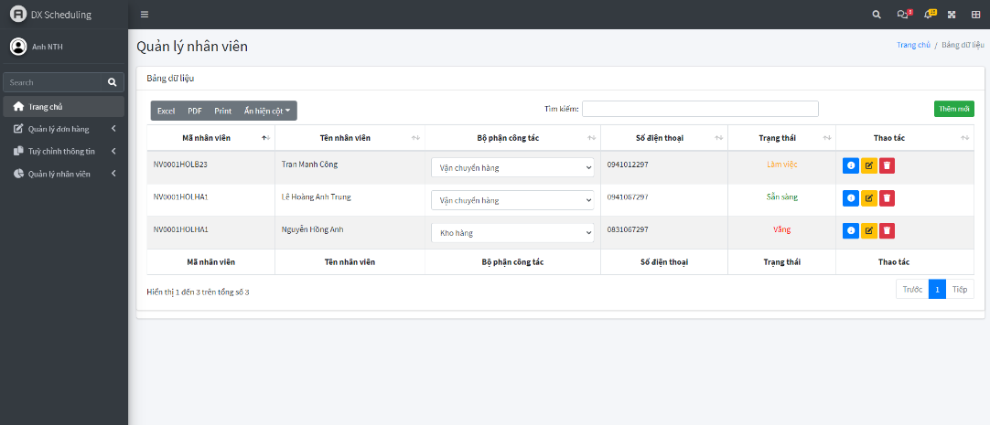
4 | Other information needed, particularly for transportation process, includes: troops, customer, and warehouses information. All 3 categories allows user to create, edit, and delete related data. | Ngoài ra, đối với việc lập lịch cho vận chuyển, còn có thông tin về đội xe, khách hàng và kho hàng Cả 3 danh mục này đều có thao tác thêm sửa xóa thông tin, cho phép người dùng cập nhật thông tin liên quan.
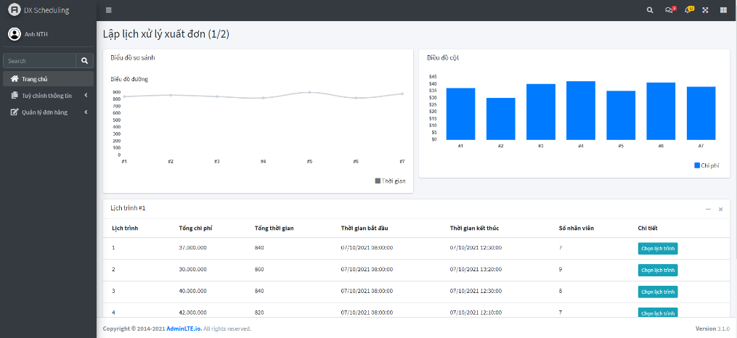
7 | Now is the main idea of the application. When all products have been store in warehouses, when a delivery order comes, users need to create schedules to prepare, package and transport products so that the total costs and time are optimized. The total cost includes labor cost, machinery costs and transportation costs. As mentioned, the system tries to find the optimal schedule by assigning tasks to least qualified employees, so that the order preparation process is assured of quality and still keep the lowest cost margin. User navigates to the menu bar, at Delivery order scheduling, chooses orders to deliver, and click submit button | Bây giờ là phần chính của ứng dụng. Sau khi các sản phẩm đã được lưu vào trong kho, khi nào có đơn hàng tới yêu cầu xuất hàng, người dùng sẽ cần tạo ra các lịch trình để chuẩn bị, sắp xếp và vận chuyển đơn hàng sao cho có thể tối ưu được chi phí và thời gian, trong đó, chi phí sẽ bao gồm lương nhân viên, máy móc tham gia quá trình xử lý và chi phí vận chuyển. Như đã nhắc, hệ thống cố tính ra các lịch trình tối ưu bằng cách phân việc cho nhân công đủ khả năng mà cần trả ít nhất, vì thế, việc chuẩn bị đơn hàng vẫn được đảm bảo chất lượng và giữ được mức chi phí thấp. Tại màn hình Lập lịch xuất hàng, người dùng chọn các đơn hàng mà mình muốn lập lịch từ danh sách các đơn hàng chưa xử lý, sau đó nhấn nút "Lập kế hoạch" | 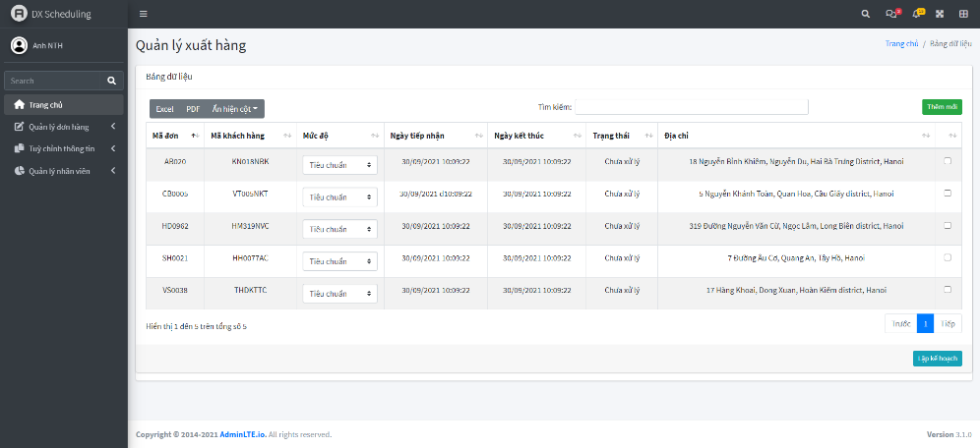
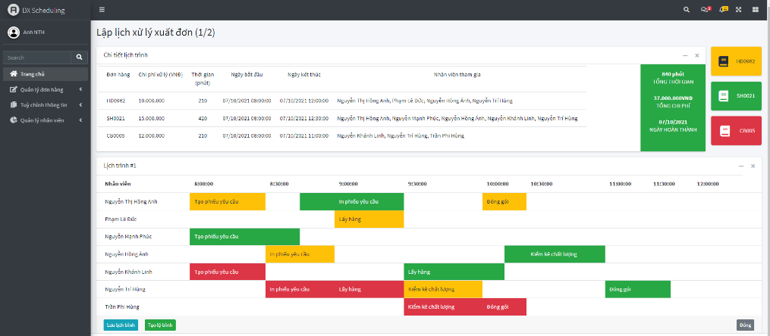
8 | The system calculates all possible outcomes, or schedules that most optimize cost and time by optimizing employee assignment, and displays to screen all the schedules for user to choose. | Hệ thống tính toán các lịch trình khả dụng mà tối ưu thời gian và chí phí bằng cách tối ưu phân công nhân viên, và hiển thị ra màn hình cho người dùng. Do ứng dụng sử dụng một trong những thuật toán di truyền giải quyết bài toán đa mục tiêu tối tân nhất, kết quả được tính toán với độ trễ ngắn, khoảng 1s. Khi nâng số đơn hàng lên 12, việc tính toán kết quả sẽ mất từ 7 - 9s. Với mỗi lịch trình, chúng ta có thể thấy được tổng chi phí, thời gian dự tính để hoàn thành các đơn hàng đã chon
9 | By clicking "Chọn Lịch trình", user can view the details of a schedule, the cost, finishing time for each order, which employees are assigned to which tasks, and what their levels are. If the user is satisfied with the schedule calculated, he/she can choose to continue to schedule transportation, or just save this schedule for later use | Bấm vào nút "Chọn lịch trình", ta có thể xem được chi tiết về lịch trình đã tính toán. Bao gồm từng đơn sẽ mất bao nhiêu chi phí, thời gian, những nhân viên nào sẽ tham gia xử lý nhiệm vụ nào, và thời gian tham gia và chi tiết công việc cần làm cho mỗi nhân viên. Tại đây, người dùng có 2 lựa chọn: tạo lộ trình để lập lịch vận chuyển luôn cho danh sách đơn hàng này, hoặc chỉ lưu lịch trình nếu chưa có ý muốn lập lịch vận chuyển luôn.
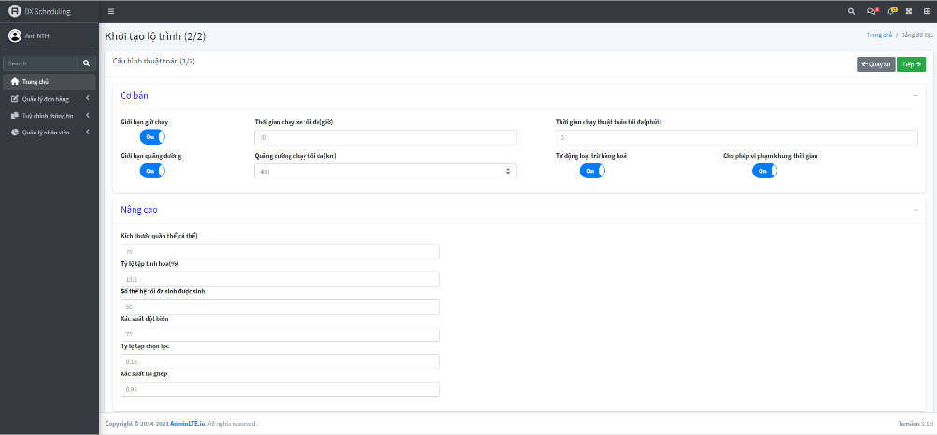
10 | To schedule routes for transportation, user has two options: quick create or advanced create. The advance options will require expertise knowledge in genetic algorithm to configure the parameters, as well as other details about the order transportation. However, user can still be offered with optimized schedules just by using the quick create option. When calculating, the system takes into consideration real life distances and traveling routes between customers (based on Google map), and incorporate with order's important parameters such as, total weight, volume, types of goods and customer time windows to calculate the optimize schedules for transportation. The shorter the route calculated, the less the fuel cost and labor cost. Another parameter to take into account is goods loading/unloading cost to make the solution more practical | Khi tạo lộ trình, người dùng có thể chọn tạo nhanh hoặc tùy chỉnh thông số cho thuật toán tính toán. Việc tùy chỉnh sẽ yêu cầu kiến thức chuyên gia liên quan tới thuật toán di truyền, cũng như một vài tham số liên quan đến đơn vận chuyển, tuy nhiên, người dùng vẫn hoàn toàn có thể tính toán ra được các lịch trình tối ưu dùng lựa chọn tạo nhanh. Khi tính toán, thuật toán sẽ dựa trên khoảng cách và đường đi thực tế giữa vị trí của các khách hàng, được tính toán dựa vào Google map, kết hợp với các thông số quan trọng của đơn hàng như tổng khối lượng, thể tích, loại hàng và khung thời gian làm việc của khách hàng để có thể tạo ra đường các lộ trình tối ưu nhất về mặt đường đi, cũng như chi phí vận chuyển. Đường vận chuyển càng ngắn, chi phí cần bỏ ra cho nhiên liệu và phí tài xế càng được tối ưu. Một thông số cũng được đưa vào trong việc tính toán là thời gian và chi phí để bốc dỡ hàng hóa, giúp cho bài toán mong muốn giải quyết trở nên thực tế hơn. | 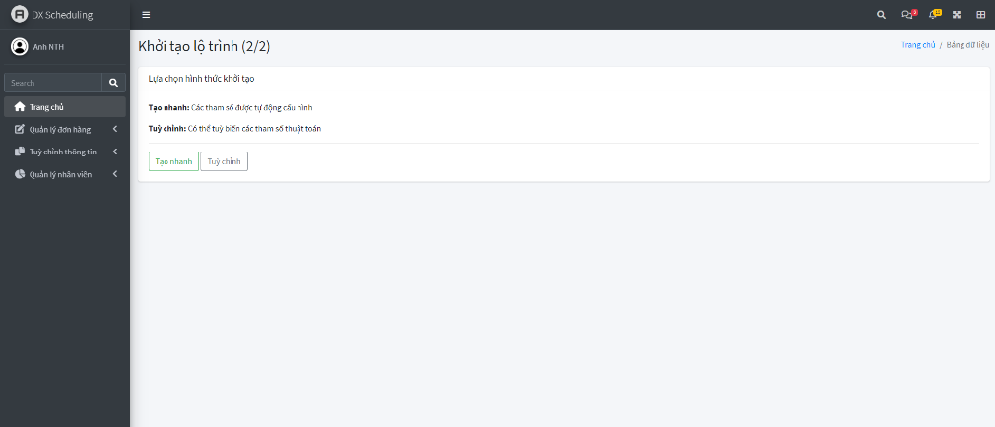
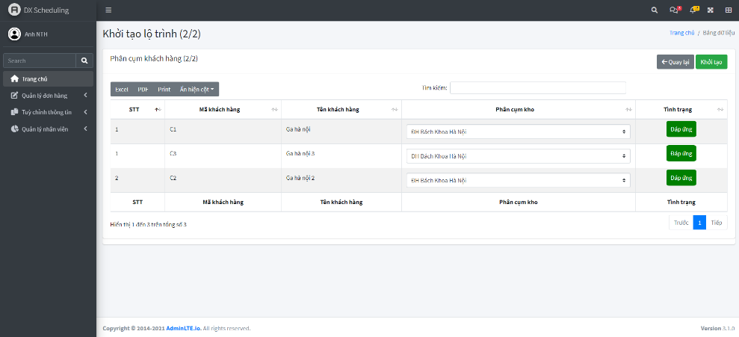
11 |  | Màn hình tùy chỉnh sẽ có thêm vài thông số như sau
12 | When the user confirms to create schedule, the system tries to compute the compatibility between types of goods to see which group types can share the same vehicle, thus reducing required journeys for transportation, as well as increasing the vehicle loading efficiency | Khi khách hàng nhấn khởi tạo, hệ thống cố gắng tính toán sự tương thích giữa các mặt hàng, để xem những mặt hàng nào có thể chở chung chuyến xe, giúp giảm số chuyến cần đề chở hàng, cũng như tăng khả năng lấp đầy xe Khi tính toán ra lịch trình vận chuyển tối ưu, thuật toán sẽ xét tính tương thích giữa các loại hàng, liệu các loại hàng khác nhau nào có thể được chở chung trên cùng một chuyến xe dựa trên, từ đó có thể giảm bớt chuyến xe cần thiết để chở hàng, cũng như tăng khả năng lấp đầy xe hàng và tăng năng suất xe hàng.
13 | This is the result of a calculated journey. The detailed routes taken shall be displayed on the google map screen, alongside with other information like estimated cost, time, etc. As can be seen, the total response time for both order preparation and transportation scheduling is approximately 1s for 2 orders, when the number of orders increases to 12, the estimated time delay for the entire procedure is 7 - 9s | 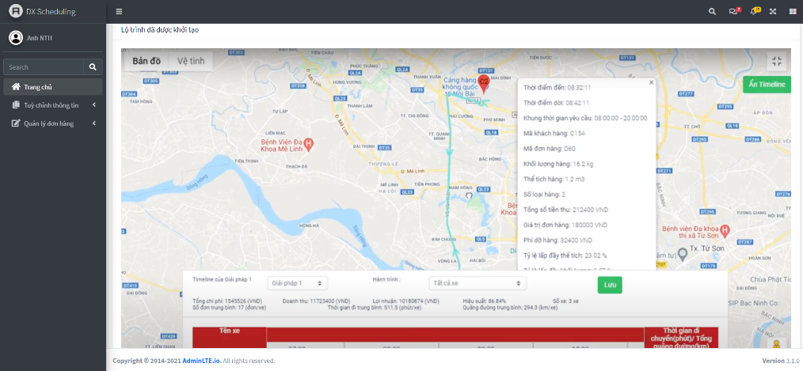 Đây là kết qủa chi tiết của một lộ trình đã được tính toán. Đường đi cụ thể sẽ được hiển thị trên bản đồ Google Map, cùng với đó là các kết quả liên quan đến chi phí dự tính, thời gian giao hàng dự kiến, cũng như tỉ lệ lấp đầy của xe hàng và các thông tin liên quan của đơn hàng Như có thể thấy, thời gian response cho việc tính toán lịch trình chuẩn bị và giao hàng cho 2 đơn hàng là xấp xỉ 1s. Khi số đơn tăng lên 12, độ trễ sẽ là 7-9s
Lis | After confirming the chosen schedules, user moves to "List of journeys" to start binding drivers. Each journey will require a number of vehicles for transportation, the user can choose a set of available drivers for the given time, and the system will help assign each driver to each vehicle to best optimize the labor cost. | Sau khi tính toán và lựa chọn lịch trình vận chuyển tối ưu, người dùng di chuyển đến mục Lập lịch vận chuyển, danh sách vận chuyển để tiến hành phân công người phụ trách xe hàng. Mỗi chuyến hàng sẽ cần một số lượng xe vận chuyển. Người dùng có thể phân công một tập các tài xế có trạng thái rảnh tại thời điểm cần chở hàng, và thuật toán sẽ giúp tính toán ghép tài xế với xe cụ thể để tối ưu được chi phí nhân công.

